상품제안서
1포트 45W GaN 초고속 접지 충전기 UC145GPPS | 상품코드: F31580

 |  |  |  |  |  |  | 02-412-0044 | www.easy1.co.kr
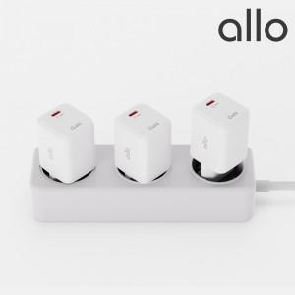

【상세/제작정보】

【인쇄/포장옵션】 | 레이저, 풀칼라 / 포장지포장

【공급단가】 | 수량 | 50~ | 100~ | 500~ | 1,000~ | 2,000~
*VAT별도 | 단가 | 9,110원 | 8,960원 | 8,800원 | 8,650원 | 8,490원

【상품 URL】 | https://dev.easy1.co.kr:443/src/goods_detail.php?gdno=31580

